상품제안서
가벼운 휴대용 독서대 (화이트) 휴대폰 거치 접이식 북스탠드 | 상품코드: F26396

 |  |  |  |  |  |  | 02-412-0044 | www.easy1.co.kr
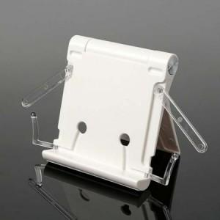

【상세/제작정보】 | ★500개 미만 인쇄 시 몰드 비용 추가 됩니다. ★판비 별도문의

【인쇄/포장옵션】 | 실크 / 포장불가능

【공급단가】 | 수량 | 50~ | 100~ | 500~ | 1,000~ | 2,000~
*VAT별도 | 단가 | 7,300원 | 7,180원 | 7,000원 | 6,830원 | 6,710원

【상품 URL】 | https://dev.easy1.co.kr:443/src/goods_detail.php?gdno=26396

